Konzultációs kérdőív
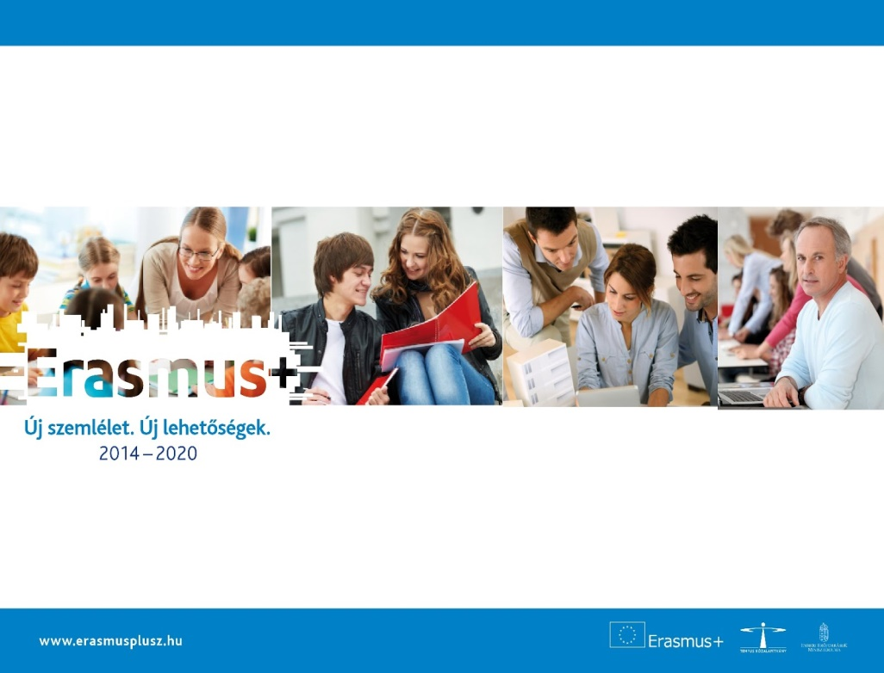

SZEMÉLYES KONZULTÁCIÓS KÉRDŐÍV

Tisztelt Pályázó! A Tempus Közalapítvány az Erasmus+ program oktatás és képzés területéhez kapcsolódó pályázatait koordinálja. Az új program bevezetése miatt megnövekedett érdeklődést tapasztaltunk a személyes konzultáció lehetősége iránt. Ahhoz, hogy a legjobb tudásunk szerint tudjuk tájékoztatni Önt a céljainak megfelelő pályázati lehetőségekről, kérjük, hogy az alábbi adatlap kitöltésével segítse munkánkat. Amennyiben még nincsen konkrét projektötletük, kérjük, írják meg elképzelésüket az ügyfélszolgálatunknak (info@tpf.hu), és segítünk megfelelő pályázattípust találni. Ha a Felsőoktatási stratégiai partnerségek pályázattípus iránt érdeklúdik, konzultációs kérdőívét kérjük, hogy juttassa el Széll Adrienn részére (adrienn.szell@tpf.hu). Felhívjuk szíves figyelmét arra, hogy az Erasmus+ programban csak intézmények, szervezetek nyújthatnak be pályázatot, magánszemélyek nem.

A pályázó intézmény, szervezet neve:

Kontakt személy neve:

E-mail címe:

Telefonszáma:

Melyik oktatási szektorban szeretnének pályázatot benyújtani?
Felsőoktatás

Amennyiben a szektorközi együttműködést választotta, kérjük, adja meg, mely oktatási szektorokat (lásd fent) vonnak be és a projekt melyik oktatási szektorban váltaná ki a legnagyobb hatást!

Milyen Erasmus+ pályázattípusban szeretnének pályázatot benyújtani?

Volt már nyertes pályázatuk az Erasmus+ programban?

Ha igen, mely pályázattípusban?

Kérjük, írja le röviden a projektötletet és az ezzel kapcsolatban felmerülő konkrét kérdéseket!

Felhívjuk figyelmét, hogy a Tempus Közalapítvány csak a megadott projektötlet és konkrét kérdések mentén tudja vállalni a konzultációt.
Kérjük, adjon meg egy Önnek megfelelő konzultációs időpont javaslatot! *

Személyes konzultációra hétfőtől csütörtökig 9-től 16 óráig van lehetőség, pénteken 9-től 13 óráig. A konzultáció helyszíne a Tempus Közalapítvány irodája: 1077 Budapest, Kéthly Anna tér 1. (Greenpoint irodaház) Kérjük, legalább 5 munkanappal korábban jelezzék a szándékukat.

Konzultációs kérdőívét kérjük, juttassa el Felsőoktatási stratégiai partnerségekkel foglalkozó munkatársunk, Széll Adrienn részére (adrienn.szell@tpf.hu).

